0000000 (2)
工程款支付证书 |  |  |  |  |  |  |  |  |  |  |  |  |  |  | 本次
工程名称 |  | 潜山县南外环野中宿舍污水截流工程III标 |  |  |  |  |  |  |  |  | 档案编号 |  | CD2016-081
合同金额 |  | 490,566.43 |  |  |  | 中标日期 | 2016.7.12 |  |  |  | 合作单位 |  | 储海波18133058777 |  | CD2016-081 | 87 | 4268 | 潜山县南外环野中宿舍污水截流工程III标 | 2016.7.12 | 490566.43 | 胡平川变更为吕林军 | 100日历天 | 潜山县 | 储海波18133058777 | 储海波18133058777 | 中标
决算金额 |  |  |  |  |  | 竣工日期 |  |  |  |  | ERP编号 |  | 4268
序号 | 工程款到账 |  |  | 开票情况 |  | 成本发票 | 扣管理费 |  | 代扣税金 |  | 其他扣款 |  | 实际支付
 | 日期 | 账户 | 金额 | 日期 | 金额 | 金额 | 比例 | 金额 | 税率 | 金额 | 金额 | 备注 | 户名 | 金额
1 | 2017-01-25 | 中 | 350,000.00 | 2017-01-25 | 350,000.00 |  | 合同3% | 14,716.99 | 增值税及附加 | 24,808.45 | 500.00 |  |  | 309,974.56
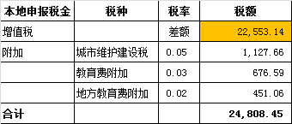
 |  |  |  |  |  |  |  |  |  |  |  | 全部管理费3% +2017.1.20办理外经证费用500

 |  |  |  |  |  |  |  |  |  |  |  |  |  |  | 1、 | 中标通知书、施工合同原件在合肥；竣工验收报告原件在庐江 |  |  |  |  |  | 2、此次借条已提供 。？

合计 |  | - | 350,000.00 | - | 350,000.00 | 0.00 | - | 14,716.99 | - | 24,808.45 |  | - |  | 309,974.56 | 63.19%
本次支付金额 |  | 小写 | 309,974.56 |  |  |  | 支付账号 |  | 储海波 潜山县农业银行梅城支行 |  |  |  |  |  | 完工证明？
 |  | 大写 | 309974.56 |  |  |  |  |  | 6228 4523 0803 4309 279
申请部门 意见 |  | 1、 | 中标 |  |  |  |  |  | 2、此次借条已提供 。？
项目管理 意见 |  | 何总、朱总已同意支付（附表背面截图）。
财务审核 意见
质安稽查 意见 |  | 是□否□营改增项目，及材料款支付核实：
总经理审批

2
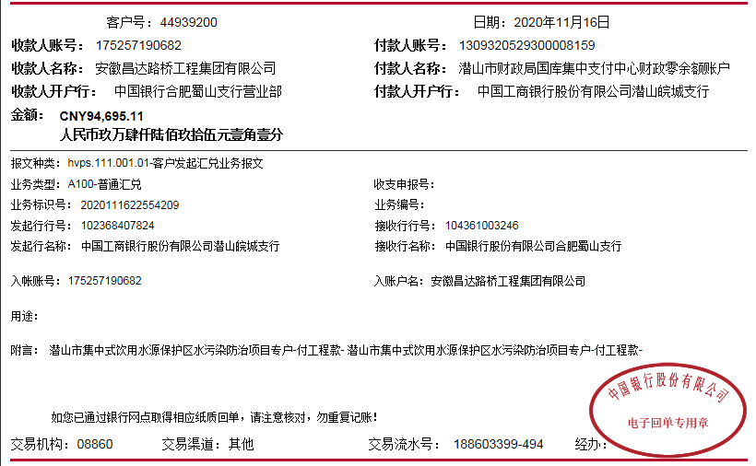
工程款支付证书
工程名称 |  | 潜山县南外环野中宿舍污水截流工程III标 |  |  |  |  |  |  |  |  | 档案编号 |  | CD2016-081
合同金额 |  | 490,566.43 |  |  |  | 中标日期 | 2016.7.12 |  |  |  | 合作单位 |  | 储海波18133058777
决算金额 |  | 444,695.11 |  |  |  | 竣工日期 |  |  |  |  | ERP编号 |  | 4268
序号 | 工程款到账 |  |  | 开票情况 |  | 成本发票 | 扣管理费 |  | 代扣税金 |  | 其他扣款 |  | 实际支付
 | 日期 | 账户 | 金额 | 日期 | 金额 | 金额 | 比例 | 金额 | 税率 | 金额 | 金额 | 备注 | 户名 | 金额
1 | 2017-01-25 | 中 | 350,000.00 | 2017-01-25 | 350,000.00 |  | 合同3% | 14,716.99 | 增值税及附加 | 24,808.45 | 500.00 |  |  | 309,974.56
 |  |  |  |  |  |  |  |  |  |  |  | 全部管理费3% +2017.1.20办理外经证费用500

2 | 2020-11-16 | 中 | 94,695.11 |  |  |  |  | 0.00 |  | 7,262.16 | 500.00 | 外经证 | 安徽玮地地矿科技有限公司-劳务 开户行：中国工商银行潜山县支行 账号：1309 0780 0920 0220 844 | 70,000.00
 |  |  |  |  |  |  |  |  |  |  | 100.00 | 转账费 | 安徽玮地地矿科技有限公司-机械 开户行：中国工商银行潜山县支行 账号：1309 0780 0920 0220 844 | 16,832.95

合计 |  | - | 444,695.11 | - | 350,000.00 | 0.00 | - | 14,716.99 | - | 32,070.61 | 1,100.00 | - |  | 396,807.51 | 17.70%
本次支付金额 |  | 小写 | 86,832.95 |  |  |  | 支付账号 |  | 储海波 潜山县农业银行梅城支行 |  |  |  |  |  | 完工证明？
 |  | 大写 | 86832.95 |  |  |  |  |  | 6228 4523 0803 4309 279
申请部门 意见 |  | 1、 | 中标书、施工合同、项目投资协议；无交工证书、审计报告、不领章承诺书、工程终结结算承诺书；

